广技师
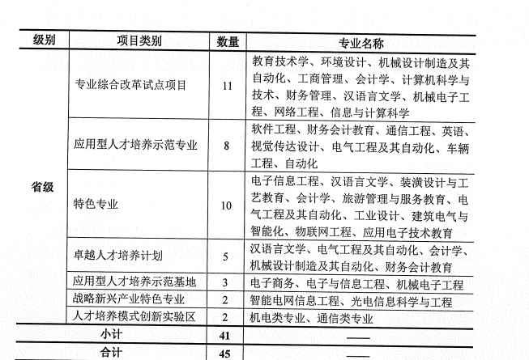
序号 | 学院 | 项目类别 | 专业 | 专业说明 | 18年平均分数/最低排名/分数 | 17年平均分数/最低排名/分数 | 参考链接
1 | 计算机科学学院 | 应用型人才培养示范专业 | 软件工程 | 广东省级示范性软件专业 | 502.58/无/499 |  | https://www.gpnu.edu.cn/bkjxzlbgfiles/files/2018.pdf
2 | 自动化学院 | 应用型人才培养示范专业 | 电气工程及其自动化 | 有师范的专业 | 494.83/无/489
3 | 自动化学院 | 应用型人才培养示范专业 | 自动化 | 有师范的专业 | 495.95/无/492
4 | 汽车与交通工程学院 | 应用型人才培养示范专业 | 车辆工程 |  | 479.82/无/455
5 | 电子与信息学院 |  | 通信工程 |  | 490.23/无/481
6 | 电子与信息学院 | 特色专业 | 电子信息公工程 |  | 496.40/无/494
7 | 自动化学院 | 特色专业 | 电气工程及其自动化
8 | 计算机科学学院 | 特色专业 | 物联网工程 |  | 495.82 /无/492
9 | 电子与信息学院 | 专业综合改革试点项目 | 网络工程 |  | 495.94/无/492
10 | 数学与系统科学学院 | 专业综合改革试点项目 | 信息与计算机科学 |  | 496.63/无/493
11 | 计算机科学学院 | 专业综合改革试点项目 | 计算机科学与技术 |  | 504.67/无/498

